Sheet1
1. ระบุ Work Center เพื่อค้นหา HROID

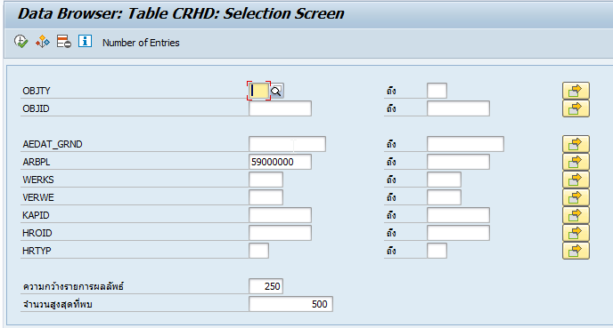
 | 2. นำ Field HROID ไปค้นหาต่อ
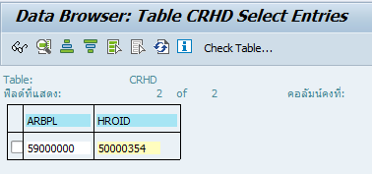

 |  |  |  | 4. จะได้ List ของตำแหน่งของ Work Center นั้นๆ ทั้งหมด
3. ระบุ VARYF = S* |  |  |  | 5. นำ Field SOBID ไปค้นหาต่อ
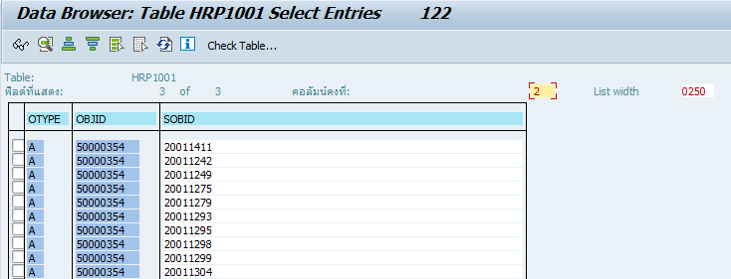

6. ระบุ OTYPE = S
7. ระบุ SCLAS = P
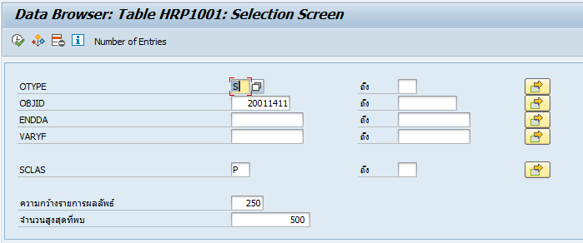
 |  | 8. จะได้ช่วงวันที่ที่เราต้องการทราบว่า ตำแหน่งไหนบ้างที่ ENDDA ไม่เท่ากับ 31.12.9999
 |  | 9. นำ Field SOBID ไปค้นหาต่อ

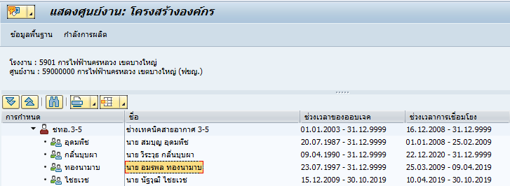

10. ระบุ OTYPE = S
11. ระบุ SCLAS = P

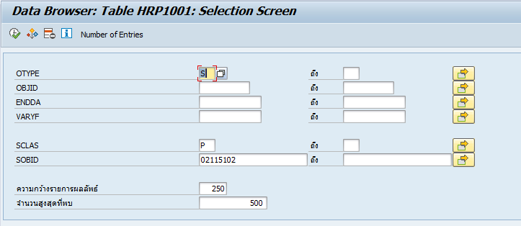
 |  | 12. จะทำให้ทราบว่ามีตำแหน่งที่ใหม่กว่าตำแหน่งเดิมของบุคคลนี้หรือไม่ จากรูปจะเห็นว่า 20011259 ใหม่กว่า 20011411

 |  | 13. นำ 20011259 ไปตรวจสอบว่ามีใน List ตำแหน่งของ Work Center นั้นๆ ว่ามีแล้วหรือยัง
 |  |  | ถ้ามีแล้ว ไม่ต้องทำอะไร
 |  |  | ถ้ายังไม่มี ทำการเพิ่ม

